汇总表格（选用）
以下表格仅供汇总方便使用，各位负责汇总的老师可根据需要自行调整

一、专业人数计算表格 例：2021级xxx专业分属2个辅导员带班，可通过此表格计算出各专业总人数、延长学年总人数后运用于sheet1

年级 | 专业 | 辅导员1人数 | 辅导员2人数 | 辅导员1延长学年人数 | 辅导员2延长学年人数 | 专业总人数 | 延长学年总人数
2021 |  |  |  |  |  | 0 | 0
 |  |  |  |  |  | 0 | 0
 |  |  |  |  |  | 0 | 0
 |  |  |  |  |  | 0 | 0
 |  |  |  |  |  | 0 | 0
…… |  |  |  |  |  | 0 | 0

二、专业平均绩点计算表格 请辅导员直接提供或通过辅导员填写表格，全选所有班级平均绩点后，将平均值填入表格

年级 | 专业 | 辅导员1平均绩点 | 辅导员2平均绩点 | 专业平均绩点 | 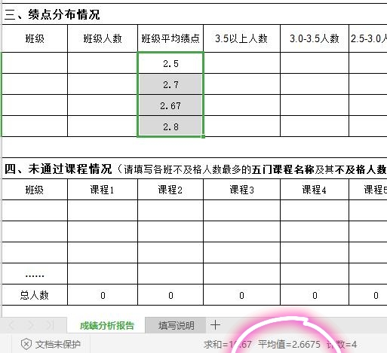
2021

……

三、绩点分布情况

年级 | 专业 | 辅导员 | 3.5以上人数 | 3.0-3.5人数 | 2.5-3.0人数 | 2.0-2.5人数 | 1.5-2.0人数 | 1.5以下人数
 |  | 辅导员1
 |  | 辅导员2
 |  | 总人数

四、未通过课程情况（填写课程名称及未通过总人数）

年级 | 专业 | 专业总人数 | 课程1 | 课程2 | 课程3 | 课程4 | 课程5

不及格率 |  |  | #DIV/0! | #DIV/0! | #DIV/0! | #DIV/0! | #DIV/0!

五、挂科率
年级 | 专业 | 专业人数 | 辅导员1挂科人数 | 辅导员2挂科人数 | 总挂科人数 | 挂科率
 |  |  |  |  | 0 | #DIV/0!

六、欠学分人数
年级 | 专业 | 辅导员 | 5学分以内 | 5-10学分 | 10-15学分 | 15-20学分 | 30学分以上
 |  | 辅导员1
 |  | 辅导员2
 |  | 总人数

七、四六级通过人数
年级 | 专业 | 辅导员1四级通过人数 | 辅导员2四级通过人数 | 四级通过人数 | 辅导员1六级通过人数 | 辅导员2六级通过人数 | 六级通过人数
2021 |  |  |  | 0 |  |  | 0
 |  |  |  | 0 |  |  | 0
 |  |  |  | 0 |  |  | 0
 |  |  |  | 0 |  |  | 0
 |  |  |  | 0 |  |  | 0
…… |  |  |  | 0 |  |  | 0

